상품제안서
나비 NV51-CPD7 캠핑 랜턴 | 상품코드: F29297

 |  |  |  |  |  |  | 02-412-0044 | www.easy1.co.kr
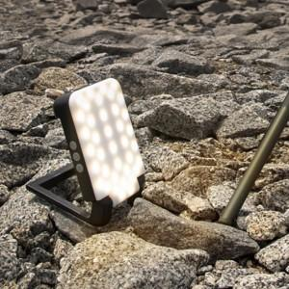

【상세/제작정보】 | 기본수량 미만 인쇄시 비용 추가. 스티커 제작및 부착 비용 별도 문의.

【인쇄/포장옵션】 | 풀칼라 / 포장지포장

【공급단가】 | 수량 | 100~ | 300~ | 500~ | 1,000~ | 3,000~
*VAT별도 | 단가 | 61,200원 | 60,180원 | 58,650원 | 57,630원 | 56,100원

【상품 URL】 | http://www.easy1.co.kr/src/goods_detail.php?gdno=29297

